상품제안서
락앤락 메트로 카페 세라믹 텀블러 650ML | 상품코드: S38931

 |  |  |  |  | 02-713-8555 | www.synergygift.co.kr
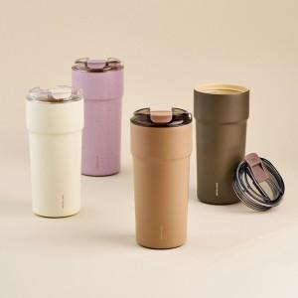 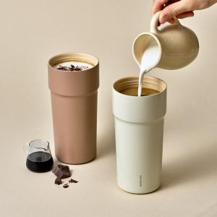 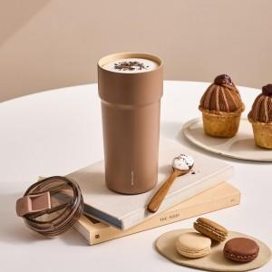

【상세/제작정보】

【인쇄/포장옵션】 | 레이저 / 포장지포장

【공급단가】 | 수량 | 50~ | 100~ | 500~
*VAT별도 | 아이보리 | 23,600원 | 23,500원 | 23,400원
 | 코코아 | 23,600원 | 23,500원 | 23,400원
 | 딥브라운 | 23,600원 | 23,500원 | 23,400원
 | 퍼플 | 23,600원 | 23,500원 | 23,400원

【상품 URL】 | https://www.synergygift.co.kr:443/src/goods_detail.php?gdno=38931

